data
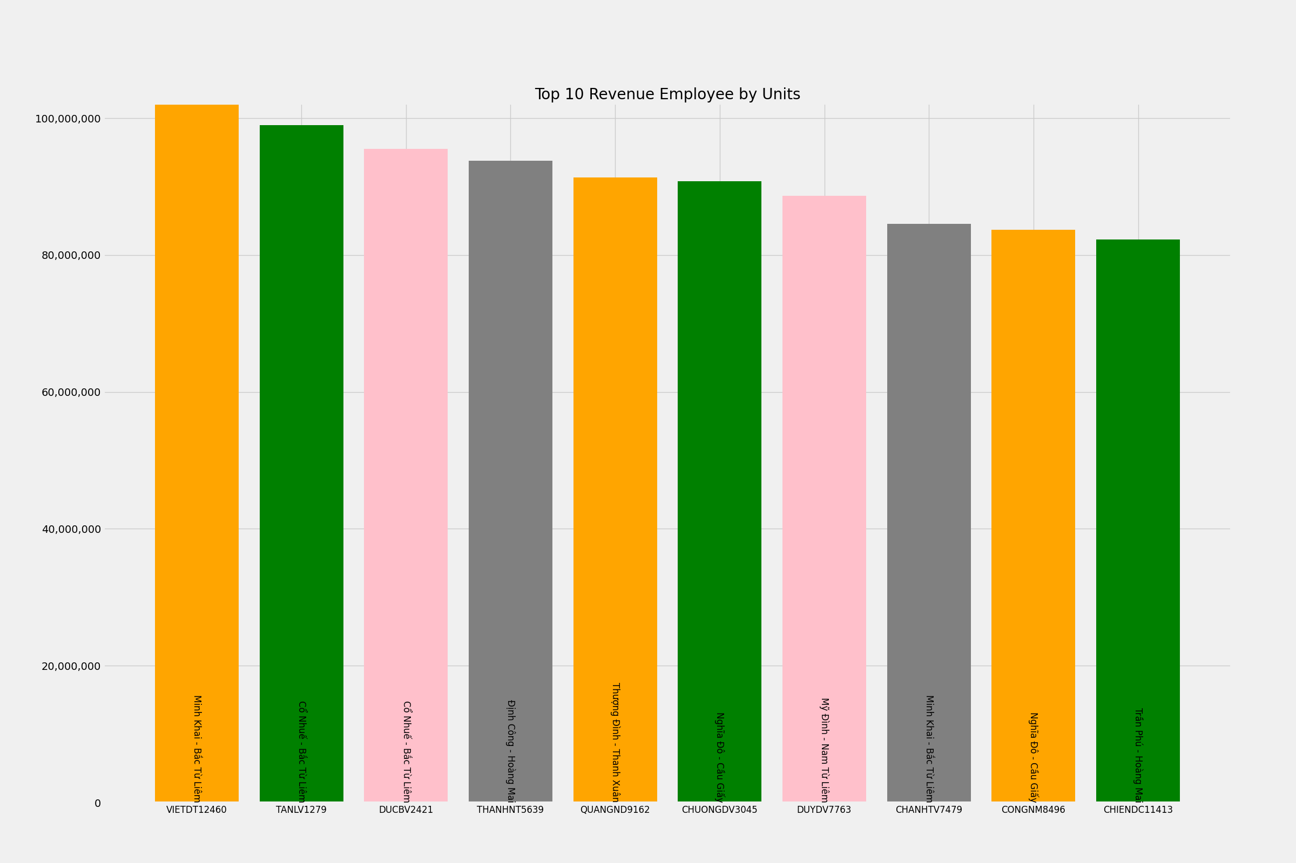
VanPhong | UserLayMau | total_Revenue | Top 10 Revenue Employee by Units
Minh Khai - Bắc Từ Liêm | VIETDT12460 | 102144500
Cổ Nhuế - Bắc Từ Liêm | TANLV1279 | 98957000
Cổ Nhuế - Bắc Từ Liêm | DUCBV2421 | 95498000
Định Công - Hoàng Mai | THANHNT5639 | 93824500
Thượng Đình - Thanh Xuân | QUANGND9162 | 91311000
Nghĩa Đô - Cầu Giấy | CHUONGDV3045 | 90830000
Mỹ Đình - Nam Từ Liêm | DUYDV7763 | 88651000
Minh Khai - Bắc Từ Liêm | CHANHTV7479 | 84556500
Nghĩa Đô - Cầu Giấy | CONGNM8496 | 83729500
Trần Phú - Hoàng Mai | CHIENDC11413 | 82311500

